1
REFERENCE | DESCRIPTION | PICTURE | PCS
ED0289 | ADIDAS LIN CLAS BP DAY | 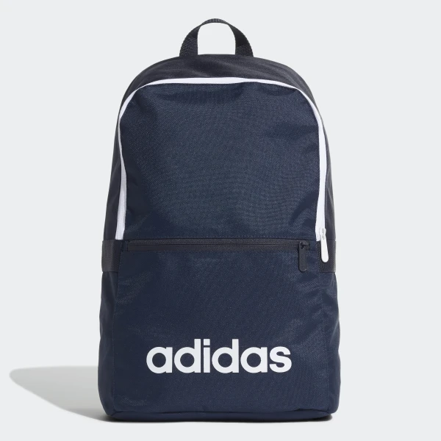 | 550
ED0292 | ADIDAS LIN CLAS BP DAY |  | 800
ED0291 | ADIDAS LIN CLAS BP DAY |  | 400
DT8633 | ADIDAS LIN CLAS BP DAY | 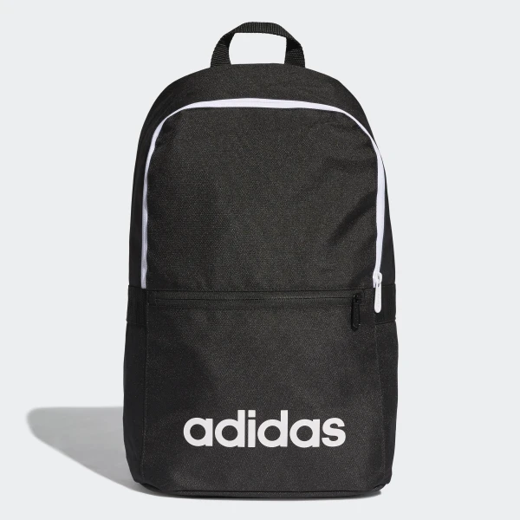 | 800
 |  |  | 2550

